Figure S1a
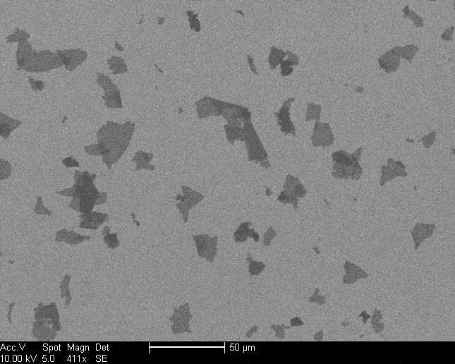
Figure S1a

Figure S1d
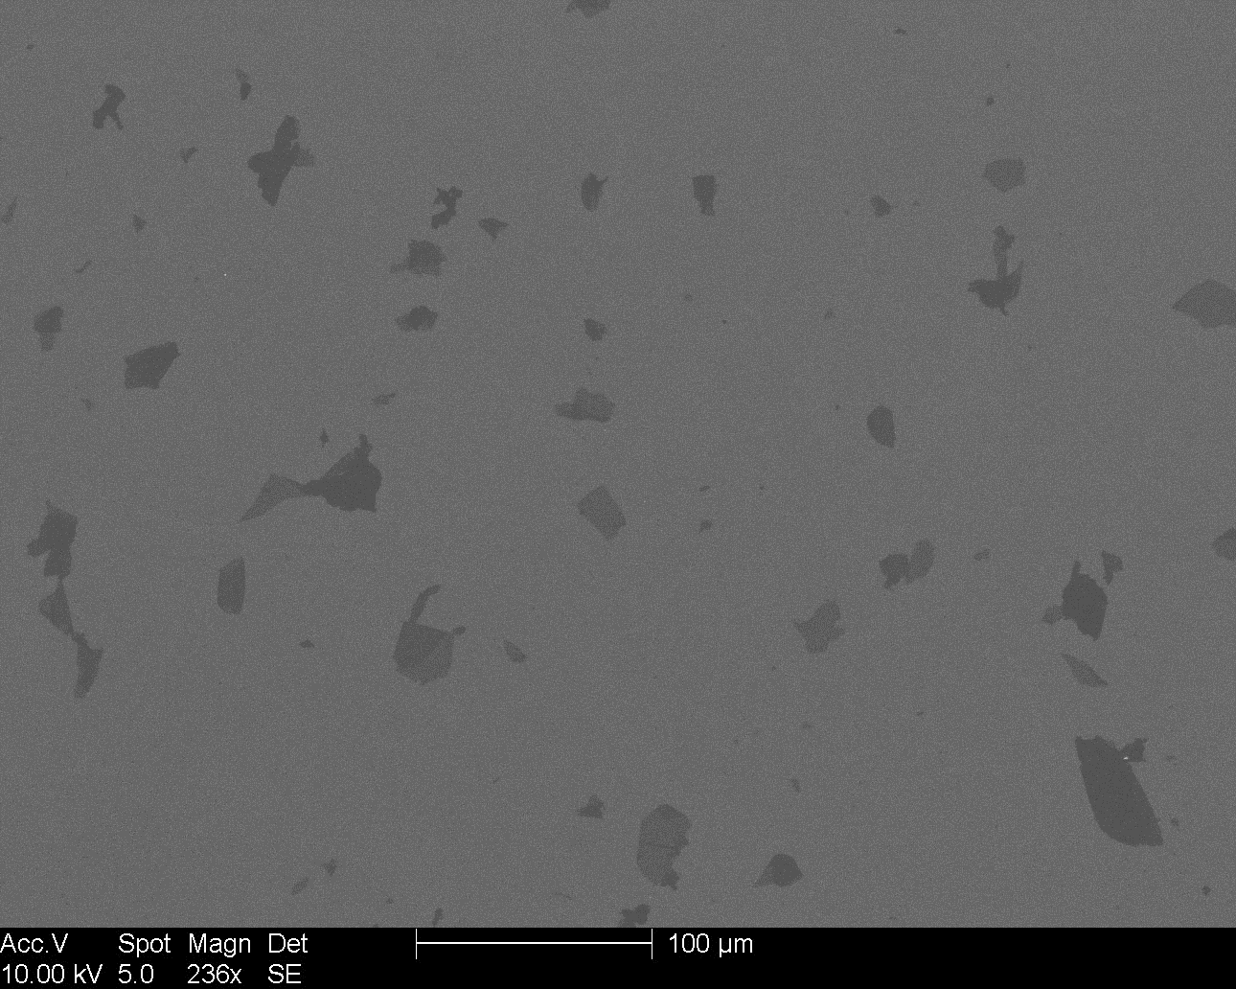
Figure S1d

